Баг-репорты
ID | Название БР | Приоритет | Предусловия | Шаги воспроизведения | Ожидаемый результат | Фактический результат | Окружение
B1 | Не отображается иконка с человечком в блоке с информацией об авто | Желательный | 1. Перейти на тестовый стенд 2. Ввести в поле Откуда "Хамовнический вал, 18" 3. Ввести в поле Куда "Усачева, 3" 4. Выбрать режим Свой 5. Выбрать вид транспорта Каршеринг 6. Нажать на кнопку Забронировать" | 1. Выбрать тариф "Повседневный" | 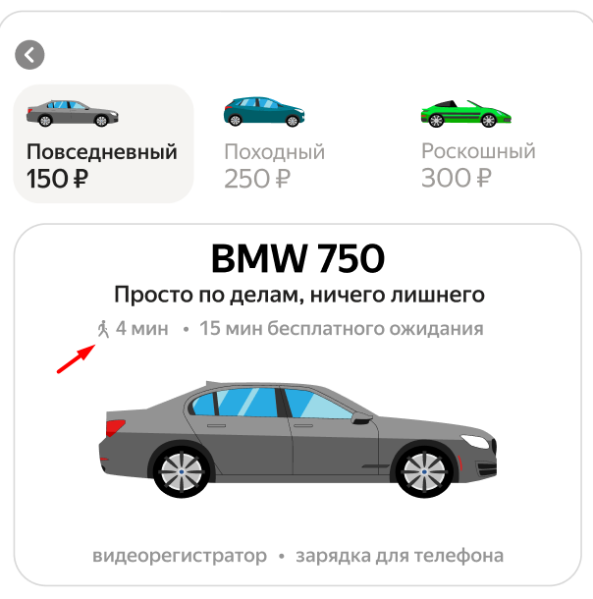 Слева от подзаголовока "n(время в пути до автомобиля) мин • 15 минут бесплатного ожидания" отображается иконка человечка серого цвета | 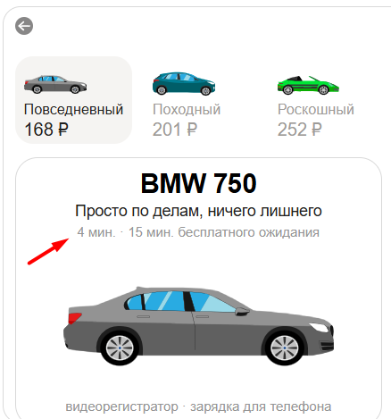 Иконка с человечком не отображается | Яндекс Браузер 800×600, Firefox 1920×1080
B2 | Текст в поле «Способ оплаты» отображается обычным шрифтом при выбранной карте | Желательный | 1. Перейти на тестовый стенд 2. Ввести в поле Откуда "Хамовнический вал, 18" 3. Ввести в поле Куда "Усачева, 3" 4. Выбрать режим Свой 5. Выбрать вид транспорта Каршеринг 6. Нажать на кнопку Забронировать" | 1. Добавить банковскую карту 2. Выбрать банковскую карту | Текст в поле «Способ оплаты» отображается жирным шрифтом | Текст в поле «Способ оплаты» отображается обычным шрифтом | Яндекс Браузер 800×600, Firefox 1920×1080
B3 | Выпадающий список "Требования к заказу" развернут при выбранном тарифе "Повседневный" | Стандартный | 1. Перейти на тестовый стенд 2. Ввести в поле Откуда "Хамовнический вал, 18" 3. Ввести в поле Куда "Усачева, 3" 4. Выбрать режим Свой 5. Выбрать вид транспорта Каршеринг 6. Нажать на кнопку Забронировать" | 1. Выбрать тариф "Повседневный" | Выпадающий список "Требования к заказу" свёрнут | Выпадающий список "Требования к заказу" развернут | Яндекс Браузер 800×600, Firefox 1920×1080
B4 | Нет полосы прокрутки в панели "Требования к заказу" | Стандартный | 1. Перейти на тестовый стенд 2. Ввести в поле Откуда "Хамовнический вал, 18" 3. Ввести в поле Куда "Усачева, 3" 4. Выбрать режим Свой 5. Выбрать вид транспорта Каршеринг 6. Нажать на кнопку Забронировать" | 1. Раскрыть выпадающий список "Требования к заказу" | Есть полоса прокрутки | Нет полосы прокрутки | Яндекс Браузер 800×600, Firefox 1920×1080
B5 | Отображется неверный текст кнопки Забровнировать при всех заполненных полях, кроме прав | Желательный | 1. Перейти на тестовый стенд 2. Ввести в поле Откуда "Хамовнический вал, 18" 3. Ввести в поле Куда "Усачева, 3" 4. Выбрать режим Свой 5. Выбрать вид транспорта Каршеринг 6. Нажать на кнопку Забронировать" | 1. Добавить карту | На кнопке отображется текст "Добавить права и забронировать Маршрут составит .. км и займет .. мин" | На кнопке отображется текст "Ввести права и забронировать Маршрут составит .. км и займет .. мин" | Яндекс Браузер 800×600, Firefox 1920×1080
B6 | Пропадает форма бронирования при удалении адресов | Блокирующий | 1. Перейти на тестовый стенд 2. Ввести в поле Откуда "Хамовнический вал, 18" 3. Ввести в поле Куда "Усачева, 3" 4. Выбрать режим Свой 5. Выбрать вид транспорта Каршеринг 6. Нажать на кнопку Забронировать" | 1. Удалить адреса из полей "Откуда" и "Куда" | Меняется текст кнокпи Забровнировать | Форма бронирования исчезает | Яндекс Браузер 800×600, Firefox 1920×1080
B7 | Иконки автомобилей на карте смотрят в одном направлении | Стандартный | 1. Перейти на тестовый стенд 2. Ввести в поле Откуда "Хамовнический вал, 18" 3. Ввести в поле Куда "Усачева, 3" 4. Выбрать режим Свой 5. Выбрать вид транспорта Каршеринг 6. Нажать на кнопку Забронировать" | 1. Определить направление иконок автомобилей на карте | Иконки автомобилей на карте смотрят в фактическом направлении | 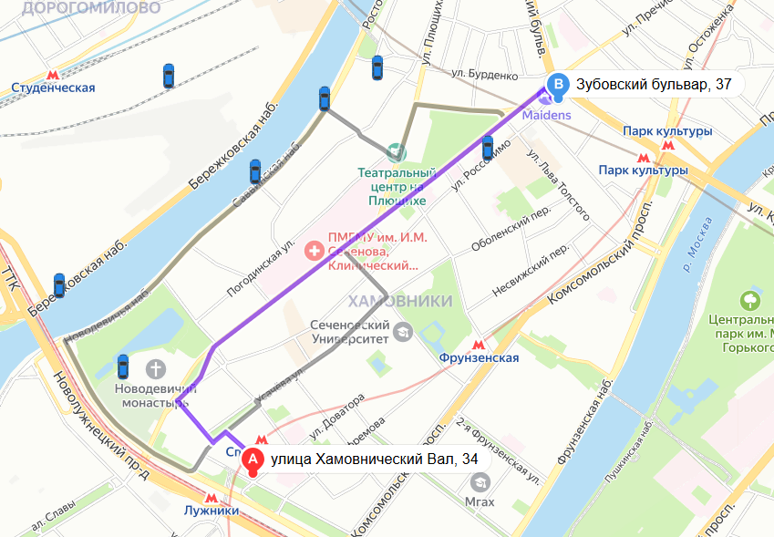 Иконки автомобилей на карте смотрят в одном направлении | Яндекс Браузер 800×600, Firefox 1920×1080
B8 | Не увеличен размер иконки ближайшей к пользователю машины | Стандартный | 1. Перейти на тестовый стенд 2. Ввести в поле Откуда "Хамовнический вал, 18" 3. Ввести в поле Куда "Усачева, 3" 4. Выбрать режим Свой 5. Выбрать вид транспорта Каршеринг 6. Нажать на кнопку Забронировать" | 1. Определить размер иконок автомобилей на карте | Иконка ближайшей к пользователю машины увеличена | Все машины на карте одного размера | Яндекс Браузер 800×600, Firefox 1920×1080
B9 | Не отображается черная плашка над иконкой ближайшей машины | Стандартный | 1. Перейти на тестовый стенд 2. Ввести в поле Откуда "Хамовнический вал, 18" 3. Ввести в поле Куда "Усачева, 3" 4. Выбрать режим Свой 5. Выбрать вид транспорта Каршеринг 6. Нажать на кнопку Забронировать" | 1. Определитьближайшую машину на карте | Отображается черная плашка над иконкой ближайшей машины | Не отображается черная плашка над иконкой ближайшей машины | Яндекс Браузер 800×600, Firefox 1920×1080
B10 | Автомобили всех тарифов не отображаются на карте | Стандартный | 1. Перейти на тестовый стенд 2. Ввести в поле Откуда "Хамовнический вал, 18" 3. Ввести в поле Куда "Усачева, 3" 4. Выбрать режим Свой 5. Выбрать вид транспорта Каршеринг 6. Нажать на кнопку Забронировать" | 1. Навести курсор на иконки машин и посмотреть названия тарифов | На карте отображаются автомобили всех тарифов | На карте не отображаются автомобили всех тарифов | Яндекс Браузер 800×600, Firefox 1920×1080
B11 | Иконка машины на карте не увеличивается при нажатии на нее | Стандартный | 1. Перейти на тестовый стенд 2. Ввести в поле Откуда "Хамовнический вал, 18" 3. Ввести в поле Куда "Усачева, 3" 4. Выбрать режим Свой 5. Выбрать вид транспорта Каршеринг 6. Нажать на кнопку Забронировать" | 1. Нажать на иконку машины | Иконка машины на карте увеличивается | Иконка машины на карте не увеличивается | Яндекс Браузер 800×600, Firefox 1920×1080
B12 | У заголовока «Машина забронирована» обычный шрифт | Желательный | 1. Перейти на тестовый стенд 2. Ввести в поле Откуда "Хамовнический вал, 18" 3. Ввести в поле Куда "Усачева, 3" 4. Выбрать режим Свой 5. Выбрать вид транспорта Каршеринг 6. Нажать на кнопку Забронировать" | 1. Добавить права 2. Добавить банковскую карту 3. Нажать кнопку "Забронировать" | У заголовок «Машина забронирована» жирный шрифт | У заголовока «Машина забронирована» обычный шрифт
B13 | Отображется название тарифа вместо марки и номера машины в окне «Машина забронирована» | Критический | 1. Перейти на тестовый стенд 2. Ввести в поле Откуда "Хамовнический вал, 18" 3. Ввести в поле Куда "Усачева, 3" 4. Выбрать режим Свой 5. Выбрать вид транспорта Каршеринг 6. Нажать на кнопку Забронировать" | 1. Добавить права 2. Добавить банковскую карту 3. Нажать кнопку "Забронировать" | Отображается текст "BMW 750 - номер машины" | Отображается текст "Повседневный" | Яндекс Браузер 800×600, Firefox 1920×1080
B14 | Текст в блоке информации об автомобиле отображается без жирного начертания в окне «Машина забронирована» | Желательный | 1. Перейти на тестовый стенд 2. Ввести в поле Откуда "Хамовнический вал, 18" 3. Ввести в поле Куда "Усачева, 3" 4. Выбрать режим Свой 5. Выбрать вид транспорта Каршеринг 6. Нажать на кнопку Забронировать" | 1. Добавить права 2. Добавить банковскую карту 3. Нажать кнопку "Забронировать" | Жирное начертание у текста в блоке с информацией об автомобиле отображается | Обычное начертание у текста в блоке с информацией об автомобиле отображается | Яндекс Браузер 800×600, Firefox 1920×1080
B15 | Не отображается разделительная линия под блоком "Адрес машины" | Желательный | 1. Перейти на тестовый стенд 2. Ввести в поле Откуда "Хамовнический вал, 18" 3. Ввести в поле Куда "Усачева, 3" 4. Выбрать режим Свой 5. Выбрать вид транспорта Каршеринг 6. Нажать на кнопку Забронировать" | 1. Добавить права 2. Добавить банковскую карту 3. Нажать кнопку "Забронировать" | Отображается разделительная линия под блоком "Адрес машины" | Не отображается разделительная линия под блоком "Адрес машины" | Яндекс Браузер 800×600, Firefox 1920×1080
B16 | Не работает кнопка "Отменить" в окне "Машина забронирована" | Критический | 1. Перейти на тестовый стенд 2. Ввести в поле Откуда "Хамовнический вал, 18" 3. Ввести в поле Куда "Усачева, 3" 4. Выбрать режим Свой 5. Выбрать вид транспорта Каршеринг 6. Нажать на кнопку Забронировать" | 1. Добавить права 2. Добавить банковскую карту 3. Нажать кнопку "Забронировать" 4. Нажать кнопку "Отменить" | Открывается окно «Вы уверены, что хотите отменить поездку?» | Ничего не просиходит | Firefox, 1920×1080
B17 | В поле "Номер карты" можно ввести больше 12 символов | Стандартный | 1. Перейти на тестовый стенд 2. Ввести в поле Откуда "Хамовнический вал, 18" 3. Ввести в поле Куда "Усачева, 3" 4. Выбрать режим Свой 5. Выбрать вид транспорта Каршеринг 6. Нажать на кнопку Забронировать" | 1. Нажать на поле "Способ оплаты" 2. Нажать на кнопку "Добавить карту" 3. Ввести в поле "Номер карты" значение 1234567891280 | Больше 12 символов ввести нельзя | Можно ввести больше 12 символов, появляется сообщение "Некорректный номер" | Firefox, 1920×1080
B18 | Можно ввести буквы в поле "Номер карты" | Стандартный | 1. Перейти на тестовый стенд 2. Ввести в поле Откуда "Хамовнический вал, 18" 3. Ввести в поле Куда "Усачева, 3" 4. Выбрать режим Свой 5. Выбрать вид транспорта Каршеринг 6. Нажать на кнопку Забронировать" | 1. Нажать на поле "Способ оплаты" 2. Нажать на кнопку "Добавить карту" 3. Ввести в поле "Номер карты" значение 1А2345678912 | Система не дает вводить буквы в поле | Можно ввести буквы, появляется сообщение "Некорректный номер" | Firefox, 1920×1080
B19 | Можно ввести спецсимволы в поле "Номер карты" | Стандартный | 1. Перейти на тестовый стенд 2. Ввести в поле Откуда "Хамовнический вал, 18" 3. Ввести в поле Куда "Усачева, 3" 4. Выбрать режим Свой 5. Выбрать вид транспорта Каршеринг 6. Нажать на кнопку Забронировать" | 1. Нажать на поле "Способ оплаты" 2. Нажать на кнопку "Добавить карту" 3. Ввести в поле "Номер карты" значение 1234$6789128 | Система не дает вводить спецсимволы в поле | Можно ввести спецсимволы, появляется сообщение "Некорректный номер" | Firefox, 1920×1080
B20 | Можно ввести знаки препинания в поле "Номер карты" | Стандартный | 1. Перейти на тестовый стенд 2. Ввести в поле Откуда "Хамовнический вал, 18" 3. Ввести в поле Куда "Усачева, 3" 4. Выбрать режим Свой 5. Выбрать вид транспорта Каршеринг 6. Нажать на кнопку Забронировать" | 1. Нажать на поле "Способ оплаты" 2. Нажать на кнопку "Добавить карту" 3. Ввести в поле "Номер карты" значение 123456789!28 | Система не дает вводить знаки препинания в поле | Можно ввести знаки препинания, появляется сообщение "Некорректный номер" | Firefox, 1920×1080
B21 | Можно ввести математические символы в поле "Номер карты" | Стандартный | 1. Перейти на тестовый стенд 2. Ввести в поле Откуда "Хамовнический вал, 18" 3. Ввести в поле Куда "Усачева, 3" 4. Выбрать режим Свой 5. Выбрать вид транспорта Каршеринг 6. Нажать на кнопку Забронировать" | 1. Нажать на поле "Способ оплаты" 2. Нажать на кнопку "Добавить карту" 3. Ввести в поле "Номер карты" значение 12345678912+ | Система не дает вводить математические символы в поле | Можно ввести математические символы, появляется сообщение "Некорректный номер" | Firefox, 1920×1080
B22 | Можно ввести пробелы в поле "Номер карты" | Стандартный | 1. Перейти на тестовый стенд 2. Ввести в поле Откуда "Хамовнический вал, 18" 3. Ввести в поле Куда "Усачева, 3" 4. Выбрать режим Свой 5. Выбрать вид транспорта Каршеринг 6. Нажать на кнопку Забронировать" | 1. Нажать на поле "Способ оплаты" 2. Нажать на кнопку "Добавить карту" 3. Ввести в поле "Номер карты" значение 1234 5678 9128 | Система не дает вводить пробелы в поле | Можно ввести пробелы, появляется сообщение "Некорректный номер" | Firefox, 1920×1080
B23 | Автоматически не расставляются пробелы в поле "Номер карты" | Желательный | 1. Перейти на тестовый стенд 2. Ввести в поле Откуда "Хамовнический вал, 18" 3. Ввести в поле Куда "Усачева, 3" 4. Выбрать режим Свой 5. Выбрать вид транспорта Каршеринг 6. Нажать на кнопку Забронировать" | 1. Нажать на поле "Способ оплаты" 2. Нажать на кнопку "Добавить карту" 3. Ввести в поле "Номер карты" значение 123456789128 4. Убрать фокус с поля | Система автоматически расставляет пробелы, номер карты отображается в формате: nnnn nnnn nnnn | Ничего не происходит | Firefox, 1920×1080
B24 | В поле "Код" можно ввести больше 2 символов | Стандартный | 1. Перейти на тестовый стенд 2. Ввести в поле Откуда "Хамовнический вал, 18" 3. Ввести в поле Куда "Усачева, 3" 4. Выбрать режим Свой 5. Выбрать вид транспорта Каршеринг 6. Нажать на кнопку Забронировать" | 1. Нажать на поле "Способ оплаты" 2. Нажать на кнопку "Добавить карту" 3. Ввести в поле "Код" значение 123 | Больше 2 символов ввести нельзя | Можно ввести больше 2 символов, появляется сообщение "Неверный код" | Firefox, 1920×1080
B25 | Можно ввести буквы в поле "Код" | Стандартный | 1. Перейти на тестовый стенд 2. Ввести в поле Откуда "Хамовнический вал, 18" 3. Ввести в поле Куда "Усачева, 3" 4. Выбрать режим Свой 5. Выбрать вид транспорта Каршеринг 6. Нажать на кнопку Забронировать" | 1. Нажать на поле "Способ оплаты" 2. Нажать на кнопку "Добавить карту" 3. Ввести в поле "Код" значение 1B | Система не дает вводить буквы в поле | Можно ввести буквы, появляется сообщение "Неверный код" | Firefox, 1920×1080
B26 | Можно ввести спецсимволы в поле "Код" | Стандартный | 1. Перейти на тестовый стенд 2. Ввести в поле Откуда "Хамовнический вал, 18" 3. Ввести в поле Куда "Усачева, 3" 4. Выбрать режим Свой 5. Выбрать вид транспорта Каршеринг 6. Нажать на кнопку Забронировать" | 1. Нажать на поле "Способ оплаты" 2. Нажать на кнопку "Добавить карту" 3. Ввести в поле "Код" значение №8 | Система не дает вводить спецсимволы в поле | Можно ввести спецсимволы, появляется сообщение "Неверный код" | Firefox, 1920×1080
B27 | Можно ввести знаки препинания в поле "Код" | Стандартный | 1. Перейти на тестовый стенд 2. Ввести в поле Откуда "Хамовнический вал, 18" 3. Ввести в поле Куда "Усачева, 3" 4. Выбрать режим Свой 5. Выбрать вид транспорта Каршеринг 6. Нажать на кнопку Забронировать" | 1. Нажать на поле "Способ оплаты" 2. Нажать на кнопку "Добавить карту" 3. Ввести в поле "Код" значение 5, | Система не дает вводить знаки препинания в поле | Можно ввести знаки препинания, появляется сообщение "Неверный код" | Firefox, 1920×1090
B28 | Можно ввести математические символы в поле "Код" | Стандартный | 1. Перейти на тестовый стенд 2. Ввести в поле Откуда "Хамовнический вал, 18" 3. Ввести в поле Куда "Усачева, 3" 4. Выбрать режим Свой 5. Выбрать вид транспорта Каршеринг 6. Нажать на кнопку Забронировать" | 1. Нажать на поле "Способ оплаты" 2. Нажать на кнопку "Добавить карту" 3. Ввести в поле "Код" значение -6 | Система не дает вводить математические символы в поле | Можно ввести математические символы, появляется сообщение "Неверный код" | Firefox, 1920×1080
B29 | Можно ввести пробелы в поле "Код" | Стандартный | 1. Перейти на тестовый стенд 2. Ввести в поле Откуда "Хамовнический вал, 18" 3. Ввести в поле Куда "Усачева, 3" 4. Выбрать режим Свой 5. Выбрать вид транспорта Каршеринг 6. Нажать на кнопку Забронировать" | 1. Нажать на поле "Способ оплаты" 2. Нажать на кнопку "Добавить карту" 3. Ввести в поле "Код" значение "5 " | Система не дает вводить пробелы в поле | Можно ввести пробелы, появляется сообщение "Неверный код" | Firefox, 1920×1080
B30 | Не отображаются последние 4 цифы добавленной карты | Критический | 1. Перейти на тестовый стенд 2. Ввести в поле Откуда "Хамовнический вал, 18" 3. Ввести в поле Куда "Усачева, 3" 4. Выбрать режим Свой 5. Выбрать вид транспорта Каршеринг 6. Нажать на кнопку Забронировать" | 1. Нажать на поле "Способ оплаты" 2. Нажать на кнопку "Добавить карту" 3. Ввести в поле "Номер карты" значение 123456789120 4. Ввести в поле "Код" значение 52 5. Нажать кнопку "Привязать" | В списке отображаются последние 4 цифры номера добавленной карты | В списке отображается карта без цифр | Firefox, 1920×1080
B31 | Кнопка "Добавить карту" пропадает из зоны видимости при добавлении большого количества карт | Стандартный | 1. Перейти на тестовый стенд 2. Ввести в поле Откуда "Хамовнический вал, 18" 3. Ввести в поле Куда "Усачева, 3" 4. Выбрать режим Свой 5. Выбрать вид транспорта Каршеринг 6. Нажать на кнопку Забронировать" | "1. Нажать на поле "Способ оплаты" 2. Добавить 15 карт | Есть возможность добавлять карты | 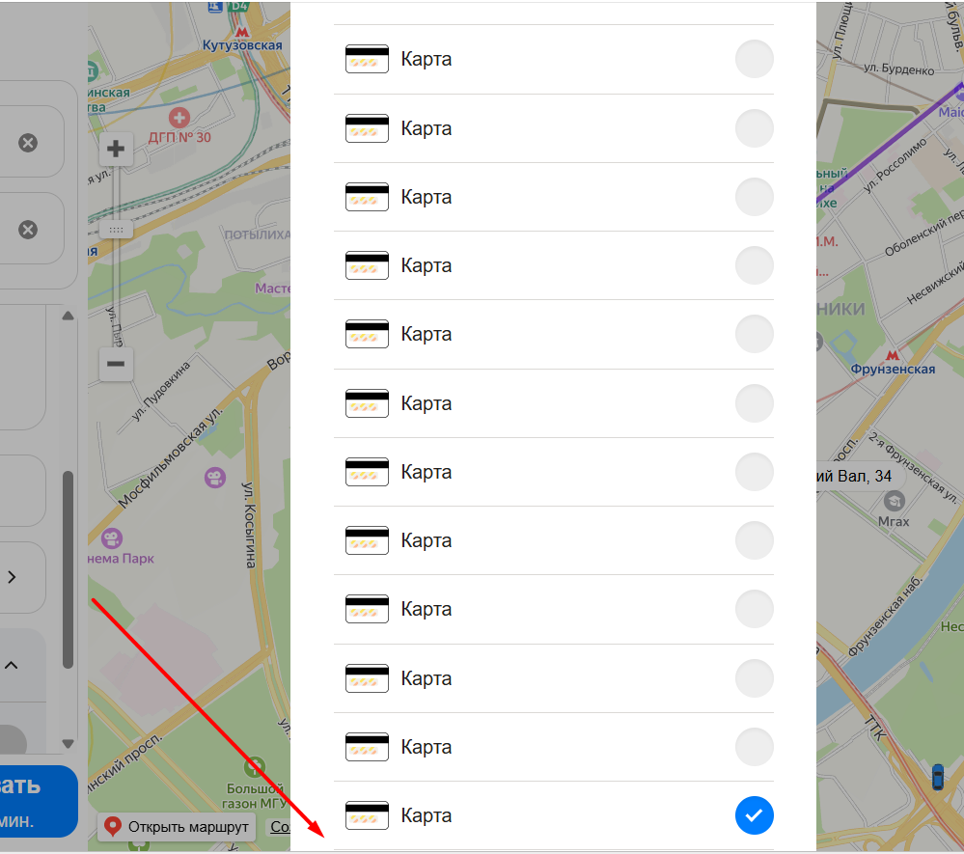 Невозможно добавить карты нопка "Добавить карту" пропадает из зоны видимости | Firefox, 1920×1080
B32 | Добавляется дубликат карты при повторном вводе одинакового номера | Критический | 1. Перейти на тестовый стенд 2. Ввести в поле Откуда "Хамовнический вал, 18" 3. Ввести в поле Куда "Усачева, 3" 4. Выбрать режим Свой 5. Выбрать вид транспорта Каршеринг 6. Нажать на кнопку Забронировать" | 1. Нажать на поле "Способ оплаты" 2. Нажать на кнопку "Добавить карту" 3. Ввести в поле "Номер карты" значение 123456789120 4. Ввести в поле "Код" значение 52 5. Нажать кнопку "Привязать" 6. Добавить еще одну карту с таким же номером | Новая карта не добавляется в список | Отображается две карты с одинаковым номером | Firefox, 1920×1080
B33 | При нажатии на кнопку "Забронировать" не открывается окно "Добавление прав", если права не заполнены | Критический | 1. Перейти на тестовый стенд 2. Ввести в поле Откуда "Хамовнический вал, 18" 3. Ввести в поле Куда "Усачева, 3" 4. Выбрать режим Свой 5. Выбрать вид транспорта Каршеринг 6. Нажать на кнопку Забронировать" | 1. Добавить карту 2. Нажать на кнопку Забронировать | Открывается окно «Добавление прав» | При нажатии на кнопку ничего не происходит | Firefox, 1920×1080
B34 | Текст панели "Требования к заказу" отображается без жирного начертания | Желательный | 1. Перейти на тестовый стенд 2. Ввести в поле Откуда "Хамовнический вал, 18" 3. Ввести в поле Куда "Усачева, 3" 4. Выбрать режим Свой 5. Выбрать вид транспорта Каршеринг 6. Нажать на кнопку Забронировать" | 1. Выбрать тариф "Повседневный" | Жирное начертание у текста "Требования к заказу" | Обычное начертание у текста "Требования к заказу" | Яндекс Браузер 800×600, Firefox 1920×1080
B35 | Неверный текст в названии кнопки Светомузыка в выпадающем списке "Требования к заказу" | Желательный | 1. Перейти на тестовый стенд 2. Ввести в поле Откуда "Хамовнический вал, 18" 3. Ввести в поле Куда "Усачева, 3" 4. Выбрать режим Свой 5. Выбрать вид транспорта Каршеринг 6. Нажать на кнопку Забронировать" | 1. Развернуть список "Требования к заказу" | Текст кнопки: "Светомузыка Доступно в тарифе «Роскошный»" | Текст кнопки: "Светомузыка В тариф «Роскошный»" | Яндекс Браузер 800×600, Firefox 1920×1080
B36 | При нажатии на кнопку "Забронировать" не открывается окно "Добавление карты", если карта не выбрана | Критический | 1. Перейти на тестовый стенд 2. Ввести в поле Откуда "Хамовнический вал, 18" 3. Ввести в поле Куда "Усачева, 3" 4. Выбрать режим Свой 5. Выбрать вид транспорта Каршеринг 6. Нажать на кнопку Забронировать" | 1. Добавить права 2. Нажать на кнопку Забронировать | Открывается окно «Добавление карты» | При нажатии на кнопку открывается окно "Машина забронирована" | Firefox, 1920×1080

